de 14
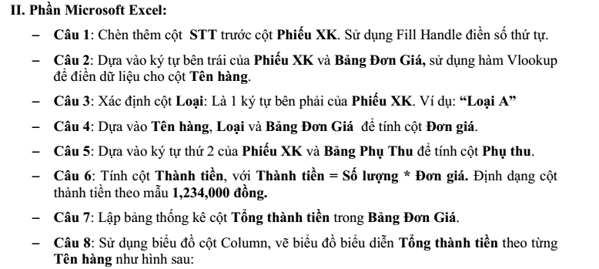
Họ tên sinh viên: MSSV:
ĐỀ: 14
 | BẢNG ĐƠN GIÁ
 | STT | Tên hàng | Loại A | Loại B | Tổng thành tiền

 | A | Sách giáo khoa | 4,500 | 4,000 | ?
 | B | Hồ sơ các loại | 800 | 600
 | C | Sách kỹ thuật | 10,000 | 9,000
 | D | Sách hướng dẫn | 8,000 | 7,500
 | E | Truyện thiếu nhi | 2,000 | 1,800
 | F | Vở Vĩnh Tiến | 1,600 | 1,400

 | BẢNG PHỤ THU
 | Mã phụ thu: | D | F | X | L
 | % phí phụ thu: | 0.10% | 0.30% | 0.12% | 1.10%

NHÀ SÁCH KHAI TRÍ

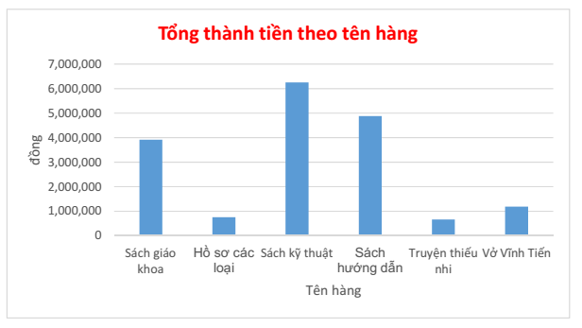
Phiếu XK | Số lượng | Tên hàng | Loại | Đơn giá | Thành tiền | Phụ thu
AX97A | 300 | ? | ? | ? | ? | ?
BL97B | 200
CD97A | 75
DF97A | 450
EF97B | 30
FD98B | 350
BX97A | 190
EL97B | 320
DX97A | 160
BD97A | 320
AL97B | 240
BD97A | 50
FF97B | 500
EF97A | 20
BD97B | 300
CX97A | 200
BL97B | 15
AL97B | 400
CD97A | 350

